Empirical Rule
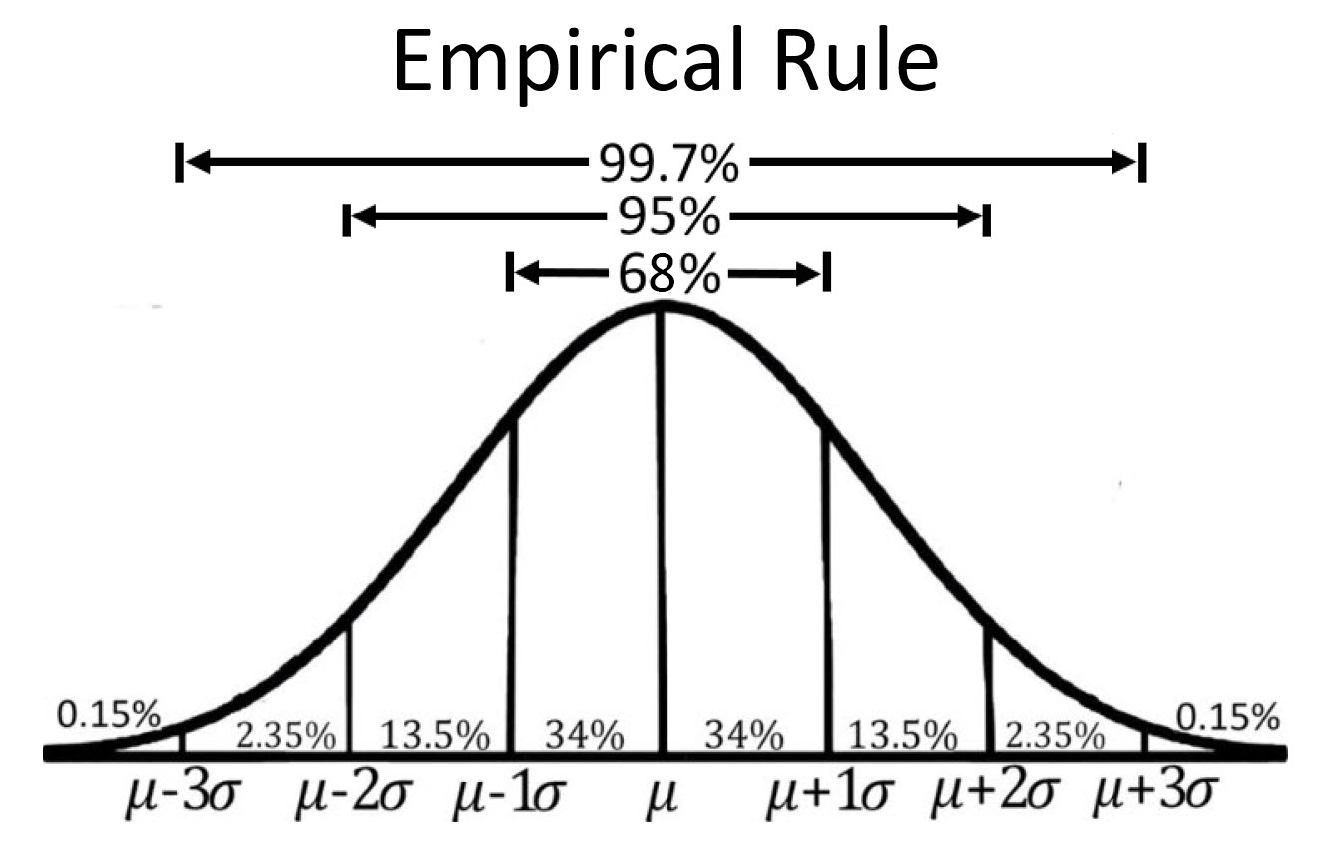
Time Spent on Website
88.14 |  | Mean (μ)
42.7 |  | Std(σ)
116.66
121.61
59.3 | 1 | Standard Deviation Range (68%) | Lower Bound (μ − 1σ) | Upper Bound (μ + 1σ)
115.63
87.4
43.61 | 2 | Standard Deviation Range (95%) | Lower Bound (μ − 2σ) | Upper Bound (μ + 2σ)
120.11
62.65
42.98 | 3 | Standard Deviation Range (99.7%) | Lower Bound (μ − 3σ) | Upper Bound (μ + 3σ)
41.02
111.33
46.12
43.86 |  |  |  | Percentage
131.2 |  | Count of Values in 68 %
75.95 |  | Count of Values in 95 %
66.02 |  | Count of Values in 99.7 %
43.91
107.81
39.71 |  | Empirical Rule | Count | Percentage
39.55 |  | Within ±1σ (68%)
38.13 |  | Within ±2σ (95%)
106.81 |  | Within ±3σ (99.7%)
111.87
63.35
57.49
45.85
43.65
155.89
49.47
167.17
96.93
43.57
55.18
153.33
33.34
28.86
87.76
38.37
59.1
78.67
118.31
78.8
68.53
79.05
36.15
31.59
77.31
31
99.59
5.2
38.65
47.41
48.37
35.58
23.95
46.27
33.55
44.05
119.08
104.03
119.97
49.83
117.59
49.12
45.83
43.06
95.7
37.74
54.98
51.69
93.83
119.68
82.56
124.93
76.33
50.24
45.21
32.42
77.14
126.21
130.26
30.2
51.82
41.92
133.86
99.61
119.74
123.08
54.26
128.96
23.16
80.66
35.29
46.34
109.6
40.52
110.13
38.54
37.17
96.92
122.86
36.48
99.19
60.19
94.11
52.45
87.82
88.67
44.3
35.95
40.12
121.3
37.63
47.71
41.93
70.05
175.49
142.15
114.35
32.45
64.21
46.5
31.91
142.02
42.77
35.95
83.41
58.49
26.75
121.41
101.32
41.97
79.18
39.87
116.26
86.58
49.95
17.36
45.51
154.48
159.19
138.26
53.69
37.41
108.83
56.04
64.64
102.5
18.12
124.11
113.99
58.67
92.33
54
57.94
47.09
16.93
45.44
110.35
107.05
117.43
107.4
98.53
90.84
56.22
63.5
32.6
126.06
48.73
110.31
39.85
138.32
47.65
45.82
80.05
68.65
46.38
39.76
49.5
100.5
47.32
38.92
35.6
133.61
161.74
43.84
82.36
36.05
43.02
53.18
44.47
89.08
34.29
92.75
43.97
40.31
59.17
44.31
87.54
44.21
119.12
118.95
55.87
111.51
83.09
43.08
126.17
72.75
45.26
44.38
115.25
52.66
47.24
140.12
76.91
64.23
44.88
116.47
41.28
36.27
39.3
105.73
112.29
66.43
61.2
42.58
43.39
163.58
49.14
154.66
97.22
44.5
58.68
168.48
29.66
32.3
90.89
39.62
54.74
77.55
122
83.46
69.56
80.63
36.12
29.02
82.71
34.69
91.82
5.54
44.24
48.37
42.51
33.18
26.58
45.34
33.73
43.63
116.35
104.69
106.42
50.29
111.57
43.13
49.75
38.07
91.93
39.25
57.89
44.55
99.47
111.06
90.34
122.77
76.76
49.47
45.16
35.31
78.44
128.11
130.92
29.08
59.76
38.8
127.03
100.88
124.73
116.26
53.44
119.97
23.29
85.48
36.64
48.27
112.86
40.61
114.57
40.23
38.34
96.23
129.67
39.16
99.9
59.35
91.49
50.46
89.07
88.1
48.47
37.98
41.65
112.39
40.48
47.05
43.43
73.25
168.69
136.11
110.53
35.01
57.55
55.23
29.44
120.23
47.61
38.46
85.59
61.89
28.98
115.57
107.41
39.61
87.05
36.73
116.01
86.59
48.99
17.98
43.15
146.77
175.22
133.53
51.75
36.42
107.6
55.78
60.74
99.92
18.18
131
123.06
57.54
90.91
53.19
52.95
45.34
18.29
42.18
119.01
110.89
110.4
114.25
97.24
87.21
54.61
58.04
33.16
125.94
51.06
117.86
42.9
142.52
52.06
42.31
83.49
64.59
52.15
33.59
45.98
101.85
44.69
37
34.63
129.97
160.7
48.13
90.09
37.88
42.02
52.25
41.1
103.7
36.01
88.87
42.06
42.71
58.66
49.91
79.14
41.71
113.03
113.27
58.65
120.64
76.68
41.7
123.74
62.57
45.57
39.64
101.56
54.26
48.8
129.95
86.2
65.38
48.71
116.39
40.81
43.51
37.53
120.59
118.71
67.31
58.06
46.54
47.38
144.29
47.98
137.4
95.69
47.65
56.98
163.9
35.69
29.79
85.99
37.89
58.09
77.87
106.7
79.64
69.17
84.75
37.68
28.59
74.05
32.2
97.69
5.55
38.03
47.16
44.78
32.65
24.87
44.57
32.09
39.48
133.98
105.19
122.56
53.57
112.37
45.49
47.41
42.55
91.51
37.88
53.26
42.48
86.88
118.59
102.81
118.51
78.19
51.79
51.93
38.02
77.5
118.08
111.56
31.32
51.96
39.94
123.86
92.7
133.38
125.29
53.98
132.1
24.09
78.47
38.74
51.35
102.4
39.62
105.28
36.3

Correlation and covar
Temp | Sales |  |  | Demand | Supply
13 | 60 |  |  | 34 | 1090
45 | 980 | Covar | 2737.4074074 | 56 | 940 | Covar | -88655
25 | 190 | correlation | 0.96628332152 | 78 | 870 | correlation | -0.98469001108
36 | 570 |  |  | 250 | 760
21 | 100 |  |  | 950 | 0
39 | 630 |  |  | 320 | 630
40 | 750 |  |  | 450 | 500
30 | 370 |  |  | 120 | 810
28 | 340

